COSTEO VIDEO LLAMADA DERMATOLOG
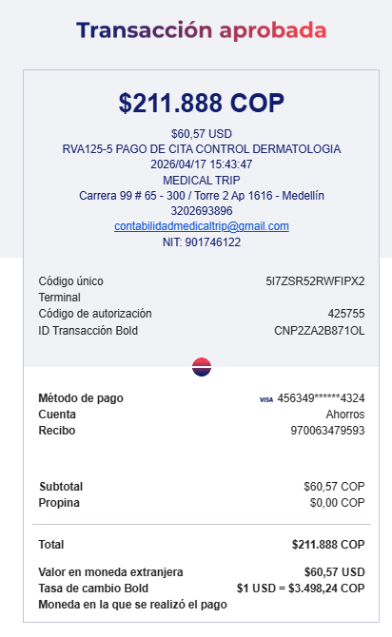
 |  |  |  |  |  |  |  |  |  |  | PAGOS
ARCHIVO DE DOCUMENTOS | PAGOS - FACTURA | RESERVAS Y CONFIRMACION | SERVICIOS | PROVEEDOR | CANTIDAD | PESOS | DOLARES |  | RETENCIÓN | PAGO TOTAL | PROVEEDOR - NOMBRE COMERCIAL | ID | Fecha del pago | Valor del pago | Forma de pago de donde salió el dinero | Tipo de movimiento | Comentarios
Archivado | Facturado | Confirmado | Video consulta DE CONTROL DERMATOLOGA | Dr. Diana Baez / CIRUPAT | 1 | $200,000 | $57.14 | $150,000 | $3,000 | $147,000 | CIRUPAT - Dr. Diana Baez |  | 2026-04-17 | $147,000 | TIO YIMY | TRANSFERENCIA BANCARIA
 |  |  | Incremento por pago con tarjeta de crédito | BOLD | 1 | $12,000 | $3.43
 |  |  | TOTAL |  |  | $212,000 | $60.57

 |  |  |  | PAGO

COSTEO VIDEO LLAMADA CIRUJANO
 |  |  |  |  |  |  |  |  |  | PAGOS
ARCHIVO DE DOCUMENTOS | PAGOS - FACTURA | RESERVAS Y CONFIRMACION | SERVICIOS | PROVEEDOR | CANTIDAD | Raishukah |  | RETENCIÓN | PAGO TOTAL | PROVEEDOR - NOMBRE COMERCIAL | ID | Fecha del pago | Valor del pago | Forma de pago de donde salió el dinero | Tipo de movimiento | Comentarios
 | PAGADO | Confirmado | Video consulta CIRUJANO | Dr. Saldarriaga | 1 | $80 | $50,000 | $0 | $50,000 | Dr. Saldarriaga |  | 31/03/2026 | $50,000 | Jenny | TRANSFERENCIA BANCARIA

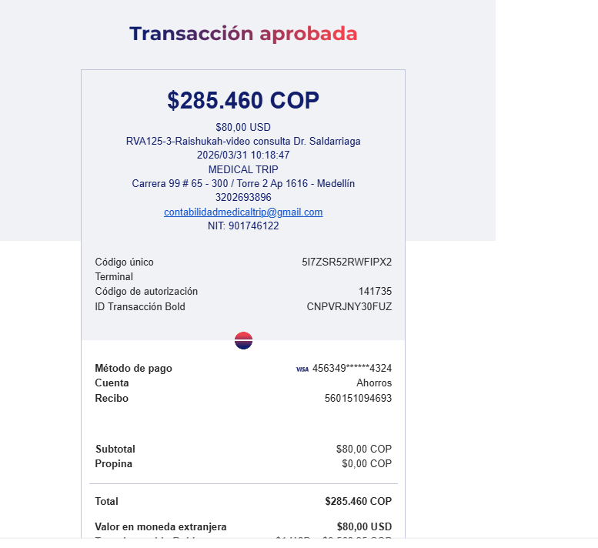

ARCHIVO DE DOCUMENTOS | PAGOS - FACTURA | RESERVAS Y CONFIRMACION

VUELO
